表紙
2 土地 ・ 気象

１ 石川町の位置
２ 地目別土地面積
３ 気象概況
４ 月別雨量合計
５ 月別日最大降水量
６ 月別平均気温
７ 月別最高気温
８ 月別最低気温

位置
１ 石川町の位置

町役場の位置 |  | 福島県石川郡石川町字長久保１８５番地の４
 |  | 北緯３７°９’ | 東経１４０°２６’ | 標高３２０ｍ
広 が り |  | 東西１８．９ｋｍ 南北１８．３ｋｍ
面 積 |  | 115．71ｋ㎡
地域 | 東端 | 大字中田字三森
 | 西端 | 大字赤羽字甚助谷地
 | 南端 | 大字板橋字野出ケ沢
 | 北端 | 大字母畑字牛沼

【石川町の位置図】
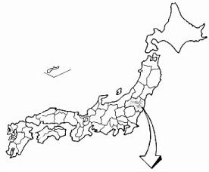

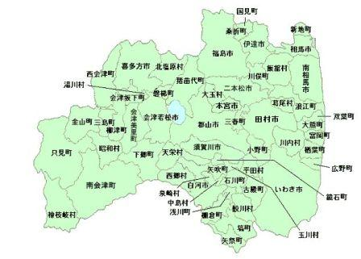
福島県

